E-R 図
エンティティ一覧・E-R図

エンティティ一覧
No. | エンティティ名 | 定義
1 | 科目 | 科目情報
2 | 受験者 | 受験者情報
3 | 採点 | 採点情報
4 | 試験 | 試験情報
5
6
7
8
9
10
11
12
13
14
15
16
17

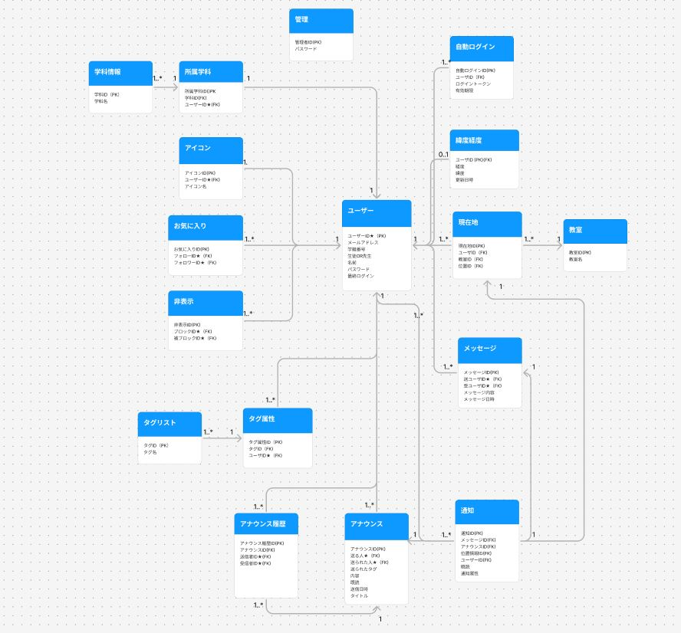
E-R図

 |  |  | E-R図はツールなどで別に作成したものを貼り付けて良い

